Instrucciones
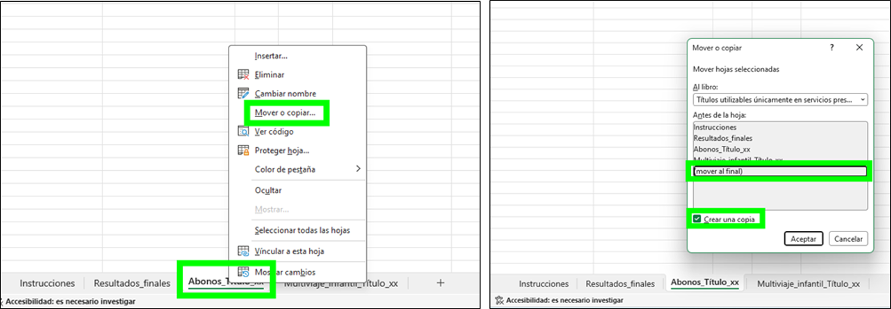
AYUDAS AL TRANSPORTE PÚBLICO Capítulo I, Título II del RDL 1/2025, de 28 de enero.
Títulos utilizables únicamente en servicios prestados por el beneficiario
Contenido del libro - Hoja 1. Datos_Entidad Contiene los datos generales de la entidad beneficiaria. - Hoja 2. Resultados_finales Recoge los totales resultantes de todas las hojas de cálculo Abono_Título_xx y Multiviaje_infantil_Título_xx. En caso de existir penalizaciones aplicables, deberá introducirse manualmente la cuantía correspondiente en la columna habilitada. Si no existen penalizaciones, estas celdas permanecerán vacías. Si se necesitan más líneas, deberán añadirse manualmente completando la información indicada en los literales de las columnas, tomando los datos de las hojas correspondientes. - Hojas 3, 4, 5, 6, 7, 8. Abono_Título_xx Cada hoja corresponde a un título de abono distinto. - Hojas 9 y 10. Multiviaje_infantil_Título_xx Cada hoja corresponde a un título multiviaje infantil distinto. * El libro incluye inicialmente 5 hojas para títulos tipo Abono y 2 hojas para títulos tipo Multiviaje infantil. Si fuese necesario añadir más, replicar las hojas por tantos títulos como sea necesario (seguir instrucciones más abajo).
Instrucciones generales - Las celdas con fondo verde ⬛ son listas desplegables: solo debe seleccionarse uno de los valores permitidos. - Las celdas con con fondo gris ⬛ no deben modificarse. Contienen fórmulas y cualquier cambio alteraría los cálculos dependientes. - Las celdas con fondo amarillo ⬛ son las que deben trasladarse a la columna E de la hoja de Resultados_finales. - Las celdas con fondo azul ⬛ son las que deben trasladarse a la columna B del archivo «C.2.- Hoja de resultado finales». - No modificar la estructura de columnas ni su orden en ninguna hoja del libro. Si se requiere hacer comprobaciones o cálculos adicionales, utilice otro libro independiente. - Cada título (abono o multiviaje infantil) debe tener su propia hoja independiente. No se pueden introducir varios títulos en una misma hoja.
Cómo replicar hoja Abono_Titulo_xx y Multiviaje_infantil_Titulo_xx (tantas veces como sea necesario)

